QuanLyCapDo
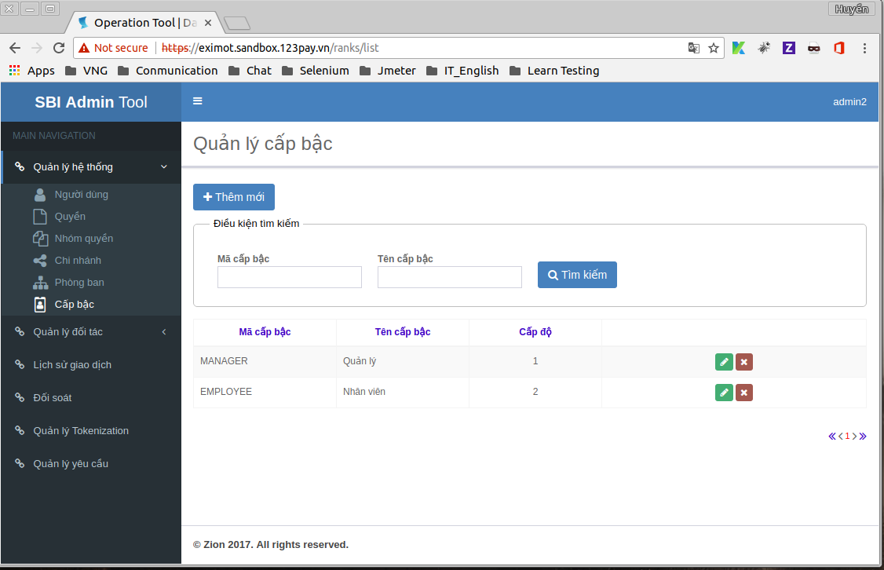
STT | Features | Test Suite Description | Expect | Error | Status | Bugs
Danh sách Cấp bậc
1 | Quản lý Cấp bậc | 1. Đăng nhập vào trang quản lý 2. Chọn "Quản lý hệ thống" > Cấp bậc | Display: |  | Pass
2 |  | "Quản lý Cấp bậc": - Có đầy đủ các nút: thêm mới, chỉnh sửa, xóa - Tìm kiếm Token: Hiển thị default Hình thức tìm kiếm: “Mã cấp bậc” “Tên cấp bậc” - Cho phép sort trên column: Mã cấp bậc, Tên cấp bậc, Cấp độ Click column sort tương ứng lấn 1: Sort từ A-Z Click column sort tương ứng lần 2: Sort từ Z-A |  |  | Pass
3 |  | Click: Thêm mới Type: Button | Chuyển đến trang thêm mới Cấp bậc |  | Pass
4 |  | Click: Chỉnh sửa Type: Button | Chuyển đến trang chỉnh sửa cấp bậc |  | Pass
5 |  | Click: Xóa Type: Button | Hiển thị thông báo “Bạn có chắc muốn xóa mẩu tin không ?” |  | Pass
6 |  | Paging: Page 1, 2 Page đầu, cuối: Page: trước, sau |  |  | Pass
Tìm kiếm Cấp bậc |  |  |  |  | Pass
7 | Mã cấp bậc Type: Textbox Maxlength: 0-45 Không chứa < > = | Nhập ký tự đặc biệt < > = | Không nhập được |  | Pass
8 |  | Nhập 46 ký tự | Không nhập được ký tự thứ 47 |  | Pass
9 | Tên cấp bậc Mã cấp bậc Type: Textbox Maxlength: 0-250 Không chứa < > = | Nhập ký tự đặc biệt < > = | Không nhập được |  | Pass
10 |  | Nhập 251 ký tự | Không nhập được ký tự thứ 251 |  | Pass
11 | Tìm kiếm đầy đủ thông tin | '- Nhập Mã cấp bậc: MANAGER - Nhập Tên cấp bậc: Quản lý Click tìm kiếm | Hiển thị 1 dòng dữ liệu: |  | Pass
12 | Tìm kiếm gần đúng | '- Nhập Mã cấp bậc: MANA Click tìm kiếm | Hiển thị 1 dòng dữ liệu: - Mã cấp bậc: “MANAGER” - Tên cấp bậc: Quản lý - Cấp độ: 1 |  | Pass
13 |  | '- Nhập Tên cấp bậc: Quản lý Click tìm kiếm | Hiển thị 1 dòng dữ liệu: - Mã cấp bậc: “MANAGER” - Tên cấp bậc: Quản lý - Cấp độ: 1 |  | Pass
14 | Tìm kiếm không có dữ liệu | - Nhập Mã cấp bậc: 1234567890 - Nhập Tên cấp bậc: abc Click tìm kiếm | Hiển thị: “Không tìm thấy dữ liệu” |  | Pass
Thêm mới cấp bậc |  |  |  |  | Pass
15 | Trong trang thêm mới cấp bậc. “Trang quản lý cấp bậc” → click Thêm mới. Mã cấp bậc Type: Textbox Maxlength: 0-45 Không chứa < > = | Nhập ký tự đặc biệt < > = | Không nhập được |  | Pass
16 |  | Nhập 46 ký tự | Không nhập được ký tự thứ 47 |  | Pass
17 | Tên cấp bậc Mã cấp bậc Type: Textbox Maxlength: 0-250 Không chứa < > = | Nhập ký tự đặc biệt < > = | Không nhập được |  | Pass
18 |  | Nhập 251 ký tự | Không nhập được ký tự thứ 251 |  | Pass
19 | Cấp độ Type: Combobox Maxlength: 1 – 10 | Mặc định | Hiển thị cấp độ 1 |  | Pass
20 |  | Nhập: 11 | không nhập được |  | Pass
21 |  | Nhập: 0 | không nhập được |  | Pass
22 | Thêm mới nhập đầy đủ thông tin | Trong trang thêm mới cấp bậc. 1. Nhập Mã cấp bậc 2. Nhập Tên cấp bậc 3. Chọn Cấp độ từ 1 đến 10 4. Nhấn vào nút “Đồng ý” | Hệ thống chuyển qua trang danh sách Cấp bậc và cấp bậc vừa tạo đã được thêm thành công trong danh sách Cấp bậc |  | Pass
23 | Thêm mới thiếu thông tin | Trong trang thêm mới cấp bậc. 1. Không nhập tất cả thông tin 2. Nhấn vào nút “Đồng ý” | Không thể thêm mới cấp bậc - Hiển thị dòng thông báo màu đỏ “Vui lòng nhập thông tin này” |  | Pass
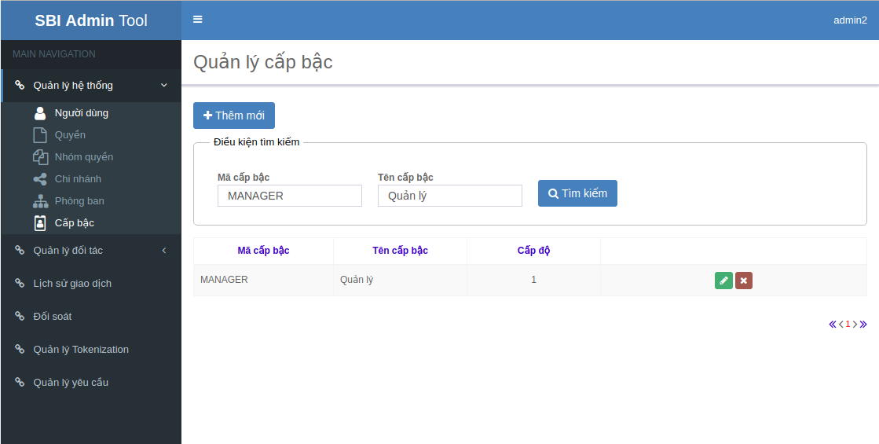
24 |  | Trong trang thêm mới cấp bậc. 1. Nhập mã cấp bậc, các dữ liệu còn lại để trống 2. Nhấn vào nút “Đồng ý” | Không thể thêm mới cấp bậc - Hiển thị dòng thông báo màu đỏ “Vui lòng nhập thông tin này” ở khung nhập “tên cấp bậc” |  | Pass
25 | Hủy bỏ thêm mới | Trong trang thêm mới cấp bậc. Nhấn vào nút “Hủy bỏ” | Không thể thêm mới cấp bậc và quay về trang “Danh sách cấp bậc” |  | Pass
Chỉnh sử cấp bậc |  |  |  |  | Pass
26 | Trong trang chỉnh sửa Cấp bậc. 1. Chọn dòng cần chỉnh sửa 2. Click “Chỉnh sửa” | Chỉnh sửa Mã cấp bậc | Không được chỉnh sửa |  | Pass
27 |  | Chỉnh sửa Tên cấp bậc có ký tự đặc biệt < > = | Không nhập được |  | Pass
 |  | Chỉnh sửa Tên cấp bậc hợp lệ | Được phép chỉnh sửa |  | Pass
 |  | Chỉnh sửa Tên cấp bậc có 251 ký tự | Không nhập được ký tự thứ 251 |  | Pass
 |  | Chỉnh sửa cấp độ thành 11 | Không được phép nhập |  | Pass
28 |  | Chỉnh sửa cập độ từ 1 – 10 | Được phép chỉnh sửa |  | Pass
29 | Chỉnh sửa thông tin cấp bậc | Trong trang chỉnh sửa cấp bậc. 1. Chỉnh sửa “tên cấp bậc”, các thông tin còn lại không chỉnh sửa 2. Nhấn vào nút “Đồng ý” | - Hệ thống chuyển qua trang “Danh sách cấp bậc” và tên cấp bậc đã được cập nhật. |  | Pass
30 |  | Trong trang chỉnh sửa cấp bậc. 1. Chỉnh sửa “Cấp độ”, các thông tin còn lại không chỉnh sửa 2. Nhấn vào nút “Đồng ý” | - Hệ thống chuyển qua trang “Danh sách cấp bậc” và cấp độ đã được cập nhật. |  | Pass
31 |  | Trong trang chỉnh sửa cấp bậc. Nhấn vào nút “Hủy bỏ” | Không thể thêm mới cấp bậc và quay về trang “Danh sách cấp bậc” |  | Pass
Xóa cấp bậc |  |  |  |  | Pass
32 | Xóa cấp bậc | Trong trang danh sách cấp bậc → nhấn nút “xóa” → Hiển thị thông báo “Bạn có chắc muốn xóa không?”. Nhấn vào nút “Ok” | Thông tin cấp bậc bị xóa khỏi danh sách |  | Pass
33 | Hủy xóa cấp bậc | Trong trang danh sách cấp bậc → nhấn nút “xóa” → Hiển thị thông báo “Bạn có chắc muốn xóa không?”. Nhấn vào nút “Cancel” | Thông tin cấp bậc không bị xóa khỏi danh sách |  | Pass
Phân trang |  |  |  |  | Pass
34 | Trong trang “danh sách đối tác” → nhấn biểu tượng “<<” | Chuyển đến trang đầu danh sách đối tác |  |  | Pass
35 | Trong trang “danh sách đối tác” → nhấn biểu tượng “<” | Chuyển đến trang trước trang đang xem của danh sách đối tác |  |  | Pass
36 | Trong trang “danh sách đối tác” → nhấn biểu tượng “>” | Chuyển đến trang sau trang đang xem của danh sách đối tác |  |  | Pass
37 | Trong trang “danh sách đối tác” → nhấn biểu tượng “>>” | Chuyển đến trang cuối của danh sách đối tác |  |  | Pass

